设备
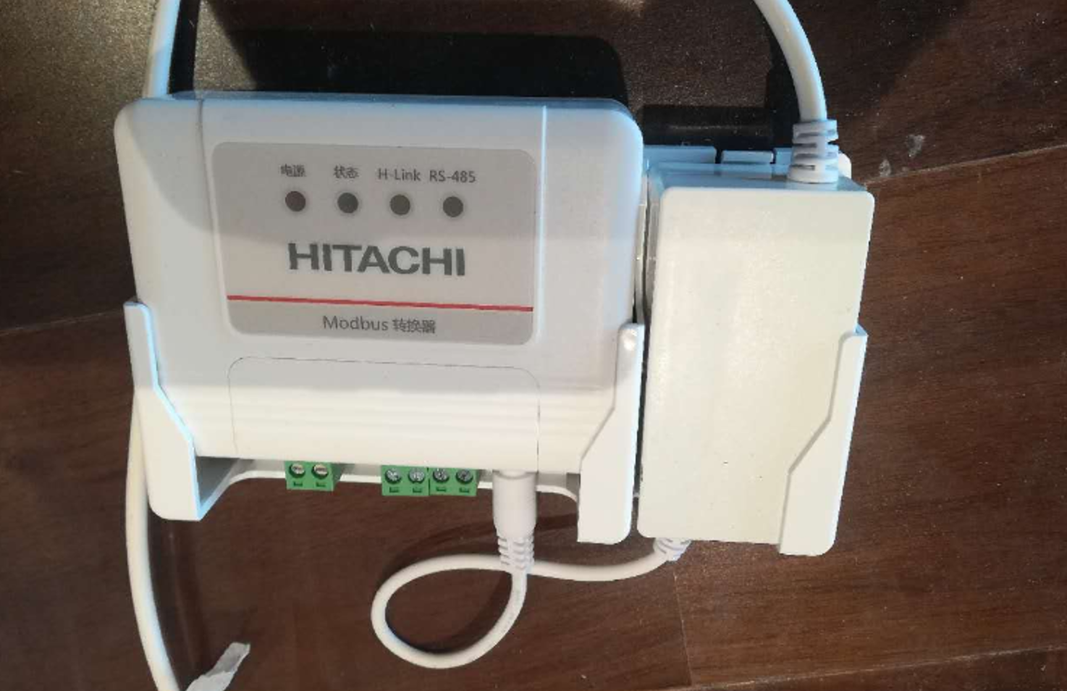
id | zone | group | name | type | config | visibility | ignore
d00 |  |  | 测试主机 | gateway | serial=20446，name=测试主机
d01 |  |  | 日立CPC-H2M2C空调MODBUS转换器 | york_ymaa10ncwq_aircon | channel=1,gateWay=50,id=1,readInterval=120
 |  |  |  | 此列请勿修改 | channel=1，串口号，根据实际填写 gateWay，注意大小写。该参数固定为50。 id，对应说明书中的室内机编号0-15，根据实际填写 说明书中的设备地址码为0-7，驱动中固定为0，请不要修改设备地址拨码。 readInterval=120，如无必要，请勿修改
 |  |  |  |  | 注：同一串口仅能接1台MODBUS转换器
 |  |  |  |  | 请确认型号与外观完全一致，再使用此驱动。日立MODBUS转换器与约克MODBUS转换器是相同协议

